1.รวม
โครงการภายใต้เป้าหมายแผนแม่บทย่อย: 160202 กลุ่มประชากรรายได้ต่ำสุดร้อยละ 40 มีความสามารถในการบริหารจัดการหนี้สิ้นได้มีประสิทธิภาพเพิ่มขึ้นอย่างต่อเนื่อง
กรุณา Log in เข้าระบบ eMENSCR ก่อนดำเนินการ Click ที่ link โครงการนั้น ๆ
หมายเหตุ : หากไม่ Login จะไม่สามารถดูรายละเอียดโครงการได้
โครงการที่ปรากฎเป็นโครงการที่ผ่านการอนุมัติจากผู้บริหาร (M7) ของหน่วยงานเท่านั้น (ข้อมูล ณ เดือนมิถุนายน 2566)

ชื่อโครงการ / การดำเนินงาน | ชื่อโครงการ / การดำเนินงาน | ยุทธศาสตร์ชาติที่เกี่ยวข้องโดยตรง (ข้อความ) | ปีงบประมาณ | วันที่เริ่มต้นโครงการ | วันที่สิ้นสุดโครงการ | หน่วยงานระดับกองหรือเทียบเท่า | หน่วยงานระดับกรมหรือเทียบเท่า | หน่วยงานระดับกระทรวงหรือเทียบเท่า | ประเภทโครงการ | องค์ประกอบ | ปัจจัย
บริการธนาคารชุมชน | บริการธนาคารชุมชน | ด้านการสร้างความสามารถในการแข่งขัน | 2561 | มกราคม 2561 | กันยายน 2563 |  | ธนาคารออมสิน | กระทรวงการคลัง |  | 160202V02 | 160202V02F01
โครงการพิจารณาพิสูจน์สิทธิการครอบครองที่ดินของบุคคลในเขตที่ดินราชพัสดุ | โครงการพิจารณาพิสูจน์สิทธิการครอบครองที่ดินของบุคคลในเขตที่ดินราชพัสดุ | ด้านการสร้างโอกาสและความเสมอภาคทางสังคม | 2562 | ตุลาคม 2561 | กันยายน 2562 | กองบริหารจัดการกรรมสิทธิ์ที่ราชพัสดุ | กรมธนารักษ์ | กระทรวงการคลัง |  | 160202V04 | 160202V04F01
กิจกรรมจัดที่ดิน | กิจกรรมจัดที่ดิน | ด้านการสร้างโอกาสและความเสมอภาคทางสังคม | 2562 | ตุลาคม 2561 | กันยายน 2562 | สำนักจัดการปฎิรูปที่ดิน | สำนักงานปฏิรูปที่ดินเพื่อเกษตรกรรม | กระทรวงเกษตรและสหกรณ์ |  | 160202V02 | 160202V02F01
กิจกรรมตรวจสอบการถือครองที่ดิน | กิจกรรมตรวจสอบการถือครองที่ดิน | ด้านการสร้างโอกาสและความเสมอภาคทางสังคม | 2562 | ตุลาคม 2561 | กันยายน 2562 | สำนักจัดการปฎิรูปที่ดิน | สำนักงานปฏิรูปที่ดินเพื่อเกษตรกรรม | กระทรวงเกษตรและสหกรณ์ |  | 160202V02 | 160202V02F02
โครงการบูรณาการพันธกิจสัมพันธ์ เพื่อแก้ปัญหาความยากจนของประชาชนในท้องถิ่น 2562 | โครงการบูรณาการพันธกิจสัมพันธ์ เพื่อแก้ปัญหาความยากจนของประชาชนในท้องถิ่น 2562 | ด้านการสร้างโอกาสและความเสมอภาคทางสังคม | 2562 | ตุลาคม 2561 | กันยายน 2562 | สถาบันวิจัยและพัฒนา | มหาวิทยาลัยราชภัฏสวนสุนันทา | กระทรวงการอุดมศึกษา วิทยาศาสตร์ วิจัยและนวัตกรรม |  | 160202V04 | 160202V04F02
การปรับปรุงแผนที่แปลงที่ดินมาตรฐาน RTK GNSS NETWORK ปีงบประมาณ 2562 | การปรับปรุงแผนที่แปลงที่ดินมาตรฐาน RTK GNSS NETWORK ปีงบประมาณ 2562 | ด้านการสร้างโอกาสและความเสมอภาคทางสังคม | 2562 | ตุลาคม 2561 | กันยายน 2562 | สำนักจัดการแผนที่และสารบบที่ดิน | สำนักงานปฏิรูปที่ดินเพื่อเกษตรกรรม | กระทรวงเกษตรและสหกรณ์ |  | 160202V02 | 160202V02F02
05 แผนพัฒนาระบบการจัดทำข้อตกลงร่วมก่อนการปฏิบัติงาน | 05 แผนพัฒนาระบบการจัดทำข้อตกลงร่วมก่อนการปฏิบัติงาน | ด้านการสร้างโอกาสและความเสมอภาคทางสังคม | 2562 | ตุลาคม 2561 | กันยายน 2562 | ฝ่ายนโยบายและแผน (งานวิเคราะห์นโยบายและแผน งานติดตามประเมินผล งานข้อมูลและสารสนเทศ | สำนักงานธนานุเคราะห์ | กระทรวงการพัฒนาสังคมและความมั่นคงของมนุษย์ |  | F00 | F00F00
โครงการพัฒนาแหล่งเรียนรู้เพื่อสนับสนุนปรัชญาเศรษฐกิจพอเพียง | โครงการพัฒนาแหล่งเรียนรู้เพื่อสนับสนุนปรัชญาเศรษฐกิจพอเพียง | ด้านการสร้างโอกาสและความเสมอภาคทางสังคม | 2562 | กุมภาพันธ์ 2562 | กุมภาพันธ์ 2562 | คณะศิลปศาสตร์ | มหาวิทยาลัยเทคโนโลยีราชมงคลสุวรรณภูมิ | กระทรวงการอุดมศึกษา วิทยาศาสตร์ วิจัยและนวัตกรรม |  | F00 | F00F00
ส่งเสริมการบริหารจัดการการเงินชุมชน | ส่งเสริมการบริหารจัดการการเงินชุมชน | ด้านการสร้างโอกาสและความเสมอภาคทางสังคม | 2562 | ตุลาคม 2561 | กันยายน 2562 | สำนักพัฒนาทุนและองค์กรการเงินชุมชน | กรมการพัฒนาชุมชน | กระทรวงมหาดไทย |  | 160202V01 | 160202V01F02
ยกระดับเศรษฐกิจในท้องถิ่นตามหลักปรัชญาเศรษฐกิจพอเพียง ตำบลคลองลานพัฒนา | ยกระดับเศรษฐกิจในท้องถิ่นตามหลักปรัชญาเศรษฐกิจพอเพียง ตำบลคลองลานพัฒนา | ด้านการสร้างความสามารถในการแข่งขัน | 2562 | ตุลาคม 2561 | กันยายน 2562 | คณะมนุษยศาสตร์และสังคมศาสตร์ | มหาวิทยาลัยราชภัฏกำแพงเพชร | กระทรวงการอุดมศึกษา วิทยาศาสตร์ วิจัยและนวัตกรรม |  | F00 | F00F00
โครงการประเมินผลสัมฤทธิ์ในการดำเนินการจัดที่ดินทำกินให้ชุมชน ภายใต้คณะกรรมการนโยบายที่ดินแห่งชาติ | โครงการประเมินผลสัมฤทธิ์ในการดำเนินการจัดที่ดินทำกินให้ชุมชน ภายใต้คณะกรรมการนโยบายที่ดินแห่งชาติ | ด้านการสร้างโอกาสและความเสมอภาคทางสังคม | 2562 | มีนาคม 2562 | ธันวาคม 2562 | กองยุทธศาสตร์การพัฒนาทรัพยากรธรรมชาติและสิ่งแวดล้อม | สำนักงานสภาพัฒนาการเศรษฐกิจและสังคมแห่งชาติ | สำนักนายกรัฐมนตรี |  | 160202V02 | 160202V02F01
แผนพัฒนาระบบการเงินภาคประชาชน พ.ศ. 2560 - 2564 | แผนพัฒนาระบบการเงินภาคประชาชน พ.ศ. 2560 - 2564 | ด้านการสร้างโอกาสและความเสมอภาคทางสังคม | 2563 | ตุลาคม 2562 | กันยายน 2564 | สำนักนโยบายพัฒนาระบบการเงินภาคประชาชน | สำนักงานเศรษฐกิจการคลัง | กระทรวงการคลัง |  | 160202V04 | 160202V04F01
มาตรการ pico-finance เพื่อเป็นแหล่งเงินทุนทางเลือกของผู้มีรายได้น้อย | มาตรการ pico-finance เพื่อเป็นแหล่งเงินทุนทางเลือกของผู้มีรายได้น้อย | ด้านการสร้างโอกาสและความเสมอภาคทางสังคม | 2563 | ตุลาคม 2562 | กันยายน 2565 | สำนักนโยบายพัฒนาระบบการเงินภาคประชาชน | สำนักงานเศรษฐกิจการคลัง | กระทรวงการคลัง |  | 160202V02 | 160202V02F01
การแก้ไขปัญหาหนี้นอกระบบอย่างบูรณาการและยั่งยืน | การแก้ไขปัญหาหนี้นอกระบบอย่างบูรณาการและยั่งยืน | ด้านการสร้างโอกาสและความเสมอภาคทางสังคม | 2563 | ตุลาคม 2562 | กันยายน 2565 | สำนักนโยบายพัฒนาระบบการเงินภาคประชาชน | สำนักงานเศรษฐกิจการคลัง | กระทรวงการคลัง |  | 160202V04 | 160202V04F02
ร่างพระราชบัญญัติสถาบันการเงินประชาชน พ.ศ. .... | ร่างพระราชบัญญัติสถาบันการเงินประชาชน พ.ศ. .... | ด้านการสร้างโอกาสและความเสมอภาคทางสังคม | 2563 | ตุลาคม 2562 | กันยายน 2565 | สำนักนโยบายพัฒนาระบบการเงินภาคประชาชน | สำนักงานเศรษฐกิจการคลัง | กระทรวงการคลัง |  | 160202V02 | 160202V02F01
โครงการพิจารณาพิสูจน์สิทธิการครอบครองทีี่ดินของบุคคลในเขตที่ดินราชพัสดุ ปีงบประมาณ พ.ศ.2563 | โครงการพิจารณาพิสูจน์สิทธิการครอบครองทีี่ดินของบุคคลในเขตที่ดินราชพัสดุ ปีงบประมาณ พ.ศ.2563 | ด้านการสร้างโอกาสและความเสมอภาคทางสังคม | 2563 | ตุลาคม 2562 | กันยายน 2563 | กองบริหารจัดการกรรมสิทธิ์ที่ราชพัสดุ | กรมธนารักษ์ | กระทรวงการคลัง |  | 160202V04 | 160202V04F01
โครงการการขับเคลื่อนนโยบายการจัดการที่ดินทำกินให้ชุมชน | โครงการการขับเคลื่อนนโยบายการจัดการที่ดินทำกินให้ชุมชน | ด้านการสร้างโอกาสและความเสมอภาคทางสังคม | 2563 | ตุลาคม 2562 | กันยายน 2563 | กองบริหารจัดการที่ดิน | สำนักงานนโยบายและแผนทรัพยากรธรรมชาติและสิ่งแวดล้อม | กระทรวงทรัพยากรธรรมชาติและสิ่งแวดล้อม |  | 160202V02 | 160202V02F01
การขับเคลื่อนและขยายผลโครงการอันเนื่องมาจากพระราชดำริจังหวัดเชียงใหม่ | การขับเคลื่อนและขยายผลโครงการอันเนื่องมาจากพระราชดำริจังหวัดเชียงใหม่ | ด้านการสร้างโอกาสและความเสมอภาคทางสังคม | 2563 | มีนาคม 2563 | กันยายน 2563 |  | เชียงใหม่ | จังหวัดและกลุ่มจังหวัด |  | 160202V01 | 160202V01F01
โครงการศึกษาปรับปรุงกฎหมายเกี่ยวกับการปฏิรูปที่ดินเพื่อเกษตรกรและประชาชน | โครงการศึกษาปรับปรุงกฎหมายเกี่ยวกับการปฏิรูปที่ดินเพื่อเกษตรกรและประชาชน | ด้านการสร้างโอกาสและความเสมอภาคทางสังคม | 2563 | ตุลาคม 2562 | กันยายน 2563 | สำนักกฎหมาย | สำนักงานปฏิรูปที่ดินเพื่อเกษตรกรรม | กระทรวงเกษตรและสหกรณ์ |  | 160202V02 | 160202V02F02
การพัฒนาเทคโนโลยีและนวัตกรรมทางภูมิปัญญาเพื่อสร้างอาชีพและสร้างความยั่งยืนของชุมชน | การพัฒนาเทคโนโลยีและนวัตกรรมทางภูมิปัญญาเพื่อสร้างอาชีพและสร้างความยั่งยืนของชุมชน | ด้านการสร้างโอกาสและความเสมอภาคทางสังคม | 2563 | ตุลาคม 2562 | กันยายน 2563 | สถาบันวิจัยและพัฒนา | มหาวิทยาลัยราชภัฏนครราชสีมา | กระทรวงการอุดมศึกษา วิทยาศาสตร์ วิจัยและนวัตกรรม |  | F00 | F00F00
แผนยุทธศาสตร์พัฒาและใช้พลังงานที่เป็นมิตรกับสิ่งแวดล้อม โครงการเพิ่มสมรรถนะด้านการบริหารและจัดการพลังงานครบวงจรในวชุมชนระดับตำบลและวิสาหกิจชุมชน | แผนยุทธศาสตร์พัฒาและใช้พลังงานที่เป็นมิตรกับสิ่งแวดล้อม โครงการเพิ่มสมรรถนะด้านการบริหารและจัดการพลังงานครบวงจรในวชุมชนระดับตำบลและวิสาหกิจชุมชน | ด้านการสร้างความสามารถในการแข่งขัน | 2563 | ตุลาคม 2562 | กันยายน 2563 | สำนักงานพลังงานจังหวัดกาฬสินธุ์ | สำนักงานปลัดกระทรวงพลังงาน | กระทรวงพลังงาน |  | F00 | F00F00
โครงการขับเคลื่อนเศรษฐกิจฐานรากด้วยกองทุนชุมชน | โครงการขับเคลื่อนเศรษฐกิจฐานรากด้วยกองทุนชุมชน | ด้านการสร้างโอกาสและความเสมอภาคทางสังคม | 2563 | ตุลาคม 2562 | กันยายน 2563 | สำนักพัฒนาทุนและองค์กรการเงินชุมชน | กรมการพัฒนาชุมชน | กระทรวงมหาดไทย |  | 160202V02 | 160202V02F01
โครงการพัฒนาระบบสถาบันการเงินประชาชน | โครงการพัฒนาระบบสถาบันการเงินประชาชน | ด้านการสร้างโอกาสและความเสมอภาคทางสังคม | 2563 | มกราคม 2563 | ธันวาคม 2568 |  | ธนาคารออมสิน | กระทรวงการคลัง |  | 160202V04 | 160202V04F02
โครงการการถ่ายทอดองความรู้และเทคโนโลยีชุมชน ด้วยแนวคิด “สืบสาน-พอเพียง ป่า 3 อย่าง ประโยชน์ 4 อย่าง” ของชุมชนบ้านกองแหะสู่การเป็นชุมชนแห่งนวัตกรรมเศรษฐกิจฐานราก | โครงการการถ่ายทอดองความรู้และเทคโนโลยีชุมชน ด้วยแนวคิด “สืบสาน-พอเพียง ป่า 3 อย่าง ประโยชน์ 4 อย่าง” ของชุมชนบ้านกองแหะสู่การเป็นชุมชนแห่งนวัตกรรมเศรษฐกิจฐานราก | ด้านการสร้างความสามารถในการแข่งขัน | 2563 | ตุลาคม 2562 | กันยายน 2563 | สำนักงานอธิการบดี | มหาวิทยาลัยราชภัฏเชียงใหม่ | กระทรวงการอุดมศึกษา วิทยาศาสตร์ วิจัยและนวัตกรรม |  | 160202V04 | 160202V04F01
โครงการส่งเสริมความเข้มแข็งให้ชุมชนและพัมนาเศรษฐกิจฐานราก (การพัฒนาหมู่บ้านเศรษฐกิจพอเพียงต้นแบบ | โครงการส่งเสริมความเข้มแข็งให้ชุมชนและพัมนาเศรษฐกิจฐานราก (การพัฒนาหมู่บ้านเศรษฐกิจพอเพียงต้นแบบ | ด้านการสร้างโอกาสและความเสมอภาคทางสังคม | 2563 | เมษายน 2563 | กันยายน 2563 | สำนักงานพัฒนาชุมชนจังหวัดมหาสารคาม | กรมการพัฒนาชุมชน | กระทรวงมหาดไทย |  | 160202V01 | 160202V01F01
โครงการการขับเคลื่อนและขยายผลโครงการอนุรักษ์พันธุ์กรรมพืชอันเนื่องมาจากพระราชดำริจังหวัดเชียงใหม่ (อพ.สธ.-ชม.) | โครงการการขับเคลื่อนและขยายผลโครงการอนุรักษ์พันธุ์กรรมพืชอันเนื่องมาจากพระราชดำริจังหวัดเชียงใหม่ (อพ.สธ.-ชม.) | ด้านการสร้างโอกาสและความเสมอภาคทางสังคม | 2563 | เมษายน 2563 | กันยายน 2563 |  | เชียงใหม่ | จังหวัดและกลุ่มจังหวัด |  | F00 | F00F00
บูรณาการพันธกิจสัมพันธ์เพื่อการพัฒนาท้องถิ่น | บูรณาการพันธกิจสัมพันธ์เพื่อการพัฒนาท้องถิ่น | ด้านการสร้างความสามารถในการแข่งขัน | 2563 | ตุลาคม 2562 | กันยายน 2563 | คณะเทคโนโลยีการเกษตรและเทคโนโลยีอุตสาหกรรม | มหาวิทยาลัยราชภัฏเพชรบูรณ์ | กระทรวงการอุดมศึกษา วิทยาศาสตร์ วิจัยและนวัตกรรม |  | 160202V01 | 160202V01F01
...

2.เรียงVC
 |  | โครงการภายใต้เป้าหมายแผนแม่บทย่อย: 160202 กลุ่มประชากรรายได้ต่ำสุดร้อยละ 40 มีความสามารถในการบริหารจัดการหนี้สิ้นได้มีประสิทธิภาพเพิ่มขึ้นอย่างต่อเนื่อง
กรุณา Log in เข้าระบบ eMENSCR ก่อนดำเนินการ Click ที่ link โครงการนั้น ๆ
หมายเหตุ : หากไม่ Login จะไม่สามารถดูรายละเอียดโครงการได้
โครงการที่ปรากฎเป็นโครงการที่ผ่านการอนุมัติจากผู้บริหาร (M7) ของหน่วยงานเท่านั้น (ข้อมูล ณ เดือนมิถุนายน 2566)

องค์ประกอบ | ปัจจัย | ชื่อโครงการ / การดำเนินงาน | ชื่อโครงการ / การดำเนินงาน | ยุทธศาสตร์ชาติที่เกี่ยวข้องโดยตรง (ข้อความ) | ปีงบประมาณ | วันที่เริ่มต้นโครงการ | วันที่สิ้นสุดโครงการ | หน่วยงานระดับกองหรือเทียบเท่า | หน่วยงานระดับกรมหรือเทียบเท่า | หน่วยงานระดับกระทรวงหรือเทียบเท่า | ประเภทโครงการ
160202V01 | 160202V01F01 | การขับเคลื่อนและขยายผลโครงการอันเนื่องมาจากพระราชดำริจังหวัดเชียงใหม่ | การขับเคลื่อนและขยายผลโครงการอันเนื่องมาจากพระราชดำริจังหวัดเชียงใหม่ | ด้านการสร้างโอกาสและความเสมอภาคทางสังคม | 2563 | มีนาคม 2563 | กันยายน 2563 |  | เชียงใหม่ | จังหวัดและกลุ่มจังหวัด
160202V01 | 160202V01F01 | โครงการส่งเสริมความเข้มแข็งให้ชุมชนและพัมนาเศรษฐกิจฐานราก (การพัฒนาหมู่บ้านเศรษฐกิจพอเพียงต้นแบบ | โครงการส่งเสริมความเข้มแข็งให้ชุมชนและพัมนาเศรษฐกิจฐานราก (การพัฒนาหมู่บ้านเศรษฐกิจพอเพียงต้นแบบ | ด้านการสร้างโอกาสและความเสมอภาคทางสังคม | 2563 | เมษายน 2563 | กันยายน 2563 | สำนักงานพัฒนาชุมชนจังหวัดมหาสารคาม | กรมการพัฒนาชุมชน | กระทรวงมหาดไทย
160202V01 | 160202V01F01 | บูรณาการพันธกิจสัมพันธ์เพื่อการพัฒนาท้องถิ่น | บูรณาการพันธกิจสัมพันธ์เพื่อการพัฒนาท้องถิ่น | ด้านการสร้างความสามารถในการแข่งขัน | 2563 | ตุลาคม 2562 | กันยายน 2563 | คณะเทคโนโลยีการเกษตรและเทคโนโลยีอุตสาหกรรม | มหาวิทยาลัยราชภัฏเพชรบูรณ์ | กระทรวงการอุดมศึกษา วิทยาศาสตร์ วิจัยและนวัตกรรม
160202V01 | 160202V01F02 | ส่งเสริมการบริหารจัดการการเงินชุมชน | ส่งเสริมการบริหารจัดการการเงินชุมชน | ด้านการสร้างโอกาสและความเสมอภาคทางสังคม | 2562 | ตุลาคม 2561 | กันยายน 2562 | สำนักพัฒนาทุนและองค์กรการเงินชุมชน | กรมการพัฒนาชุมชน | กระทรวงมหาดไทย
160202V01 | 160202V01F02 | โครงการเพิ่มประสิทธิภาพกองทุนชุมชนให้ประชาชนเข้าถึงแหล่งทุนเพื่อพัฒนาคุณภาพชีวิต | โครงการเพิ่มประสิทธิภาพกองทุนชุมชนให้ประชาชนเข้าถึงแหล่งทุนเพื่อพัฒนาคุณภาพชีวิต | ด้านการสร้างโอกาสและความเสมอภาคทางสังคม | 2564 | ตุลาคม 2563 | กันยายน 2564 | สำนักพัฒนาทุนและองค์กรการเงินชุมชน | กรมการพัฒนาชุมชน | กระทรวงมหาดไทย
160202V01 | 160202V01F02 | โครงการพัฒนาคุณภาพชีวิตและยกระดับรายได้ให้กับคนในชุมชนฐานราก (คณะวิทยาการจัดการ) | โครงการพัฒนาคุณภาพชีวิตและยกระดับรายได้ให้กับคนในชุมชนฐานราก (คณะวิทยาการจัดการ) | ด้านการสร้างโอกาสและความเสมอภาคทางสังคม | 2564 | ตุลาคม 2563 | กันยายน 2564 | คณะวิทยาการจัดการ | มหาวิทยาลัยราชภัฏธนบุรี | กระทรวงการอุดมศึกษา วิทยาศาสตร์ วิจัยและนวัตกรรม
160202V01 | 160202V01F02 | โครงการพัฒนาคุณภาพชีวิตและยกระดับรายได้ให้กับคนในชุมชนฐานราก (คณะวิทยาการจัดการ) | โครงการพัฒนาคุณภาพชีวิตและยกระดับรายได้ให้กับคนในชุมชนฐานราก (คณะวิทยาการจัดการ) | ด้านการสร้างโอกาสและความเสมอภาคทางสังคม | 2565 | ตุลาคม 2563 | กันยายน 2564 | คณะวิทยาการจัดการ | มหาวิทยาลัยราชภัฏธนบุรี | กระทรวงการอุดมศึกษา วิทยาศาสตร์ วิจัยและนวัตกรรม
160202V01 | 160202V01F02 | โครงการเพิ่มประสิทธิภาพการบริหารกองทุนเพื่อเกษตรกรและแหล่งสินเชื่อภาครัฐเพื่อการเข้าถึงแหล่งทุน | โครงการเพิ่มประสิทธิภาพการบริหารกองทุนเพื่อเกษตรกรและแหล่งสินเชื่อภาครัฐเพื่อการเข้าถึงแหล่งทุน | ด้านการสร้างโอกาสและความเสมอภาคทางสังคม | 2565 | ตุลาคม 2564 | กันยายน 2565 | สำนักพัฒนาทุนและองค์กรการเงินชุมชน | กรมการพัฒนาชุมชน | กระทรวงมหาดไทย
160202V01 | 160202V01F02 | โครงการบริหารจัดการหนี้ | โครงการบริหารจัดการหนี้ | ด้านการสร้างโอกาสและความเสมอภาคทางสังคม | 2565 | มกราคม 2565 | กันยายน 2565 | สำนักพัฒนาทุนและองค์กรการเงินชุมชน | กรมการพัฒนาชุมชน | กระทรวงมหาดไทย
...

3. Pivot VC
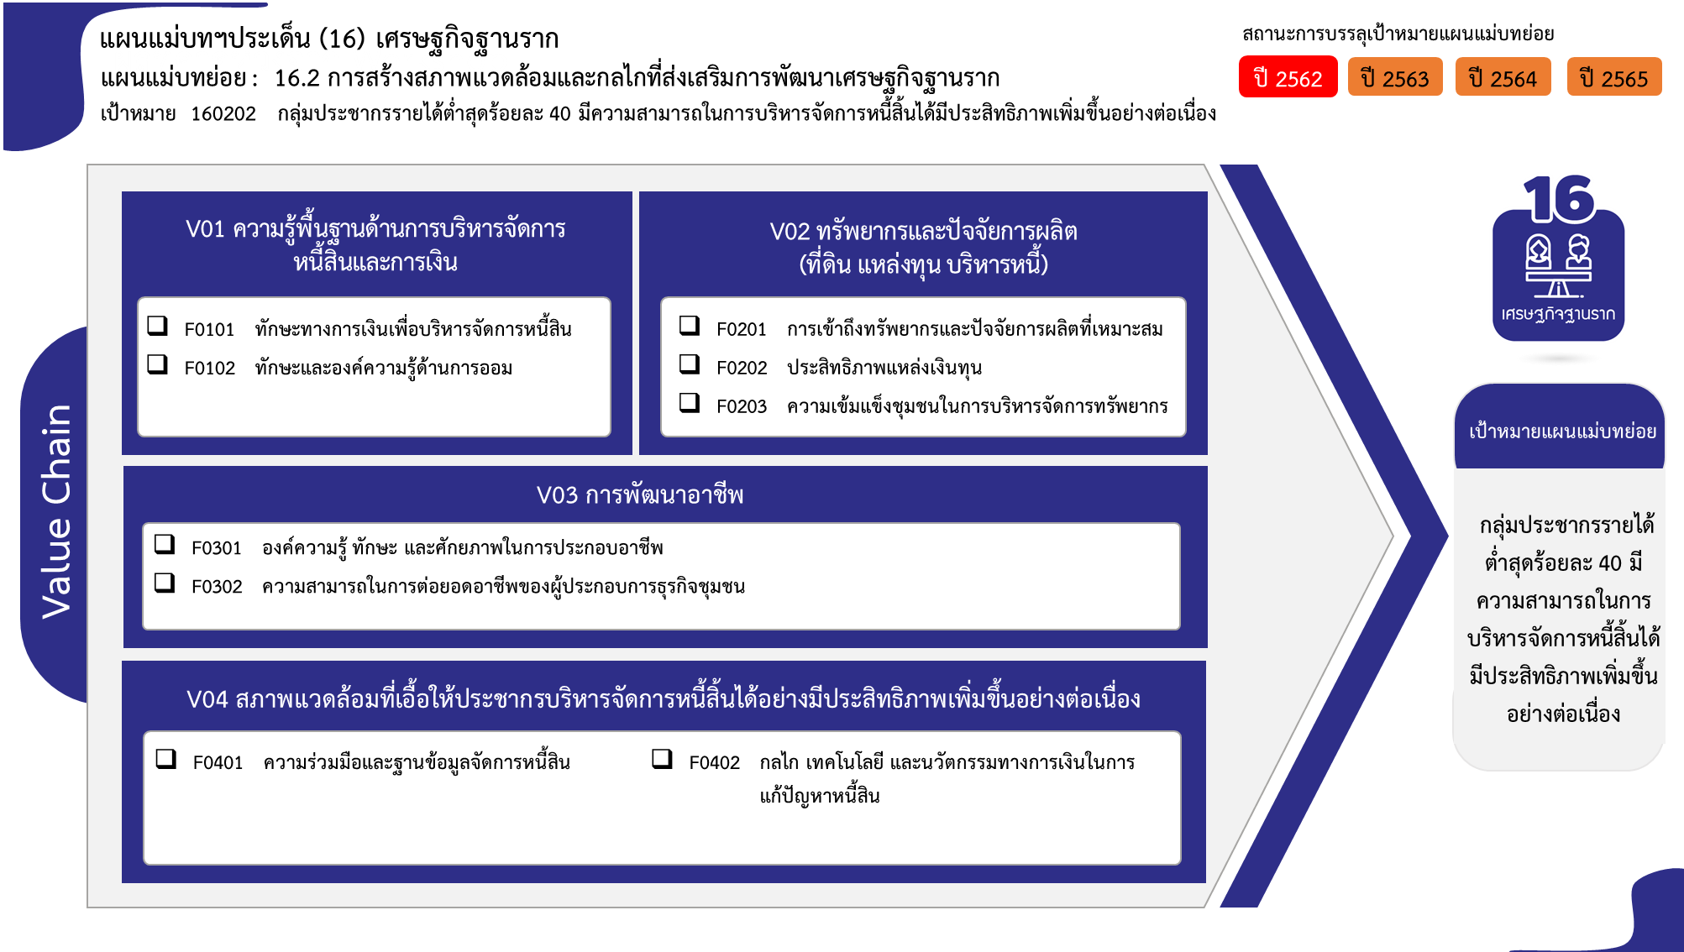
...
2562 | 2563 | 2564 | 2565 | 2566 | รวมจำนวนโครงการทั้งหมด
1 | 3 | 4 | 4 | 1 | 13
 | 3 |  |  |  | 3
1 |  | 2 | 4 | 1 | 8
 |  | 2 |  |  | 2
21 โครงการ
4 | 5 | 13 | 18 | 3 | 44
8 โครงการ
6 โครงการ
2 | 4 | 6 | 6 | 2 | 21
2 โครงการ
2 | 1 | 3 |  |  | 6
17 โครงการ
 |  | 4 | 12 | 1 | 17
 | 5 | 32 | 32 | 3 | 72
69 โครงการ
 | 4 | 23 | 25 | 1 | 53
3 โครงการ
 | 1 | 8 | 6 | 1 | 16
 |  | 1 | 1 | 1 | 3
2 | 7 | 4 | 3 | 1 | 17
1 | 4 | 2 |  |  | 7
1 | 3 | 2 | 3 | 1 | 10
10 โครงการ
10 โครงการ
3 | 10 |  |  |  | 13
รวมทั้งสิ้น 159 โครงการ
3 | 10 |  |  |  | 13
10 | 30 | 53 | 57 | 8 | 159
...
โครงการที่ไม่สอดคล้องกับองค์ประกอบและปัจจัยใดของเป้าหมายแผนแม่บทย่อย จำนวน 13 โครงการ

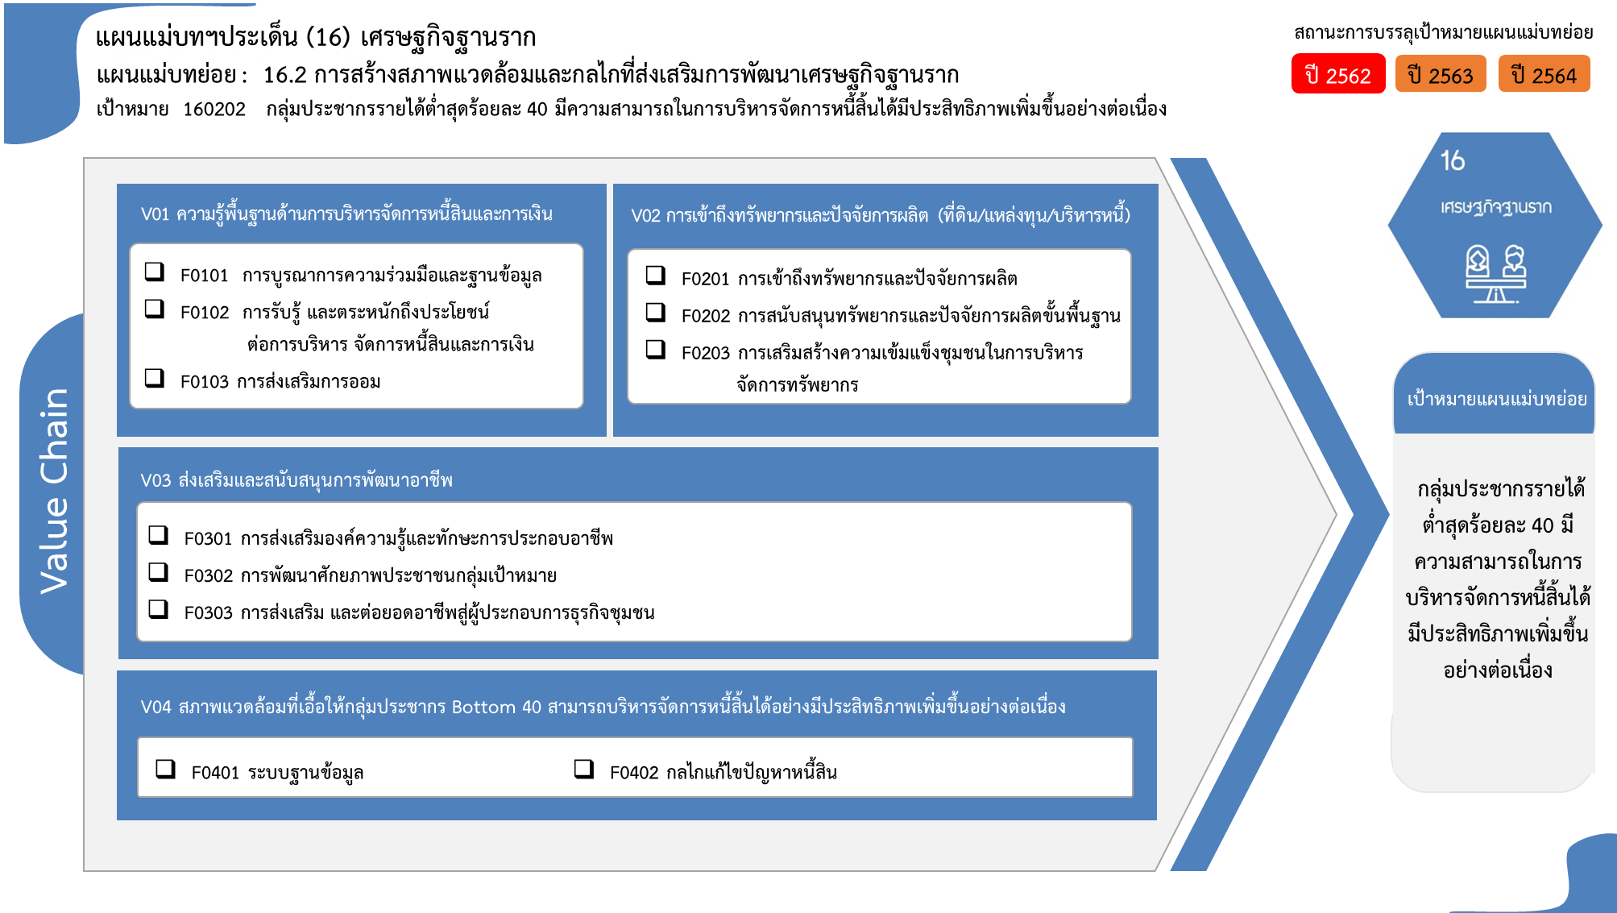

3 โครงการ
21 โครงการ
8 โครงการ
6 โครงการ

2 โครงการ
17 โครงการ

16 โครงการ
53 โครงการ
3 โครงการ

7 โครงการ
10 โครงการ

รวมทั้งสิ้น 159 โครงการ

